상품제안서
송월타올 프리미엄 루미누 170G 30수 풀패키지 4매입 세트 + 쇼핑백 | 상품코드: S26924

 |  |  |  |  |  |  | 02-713-8555 | www.synergygift.co.kr
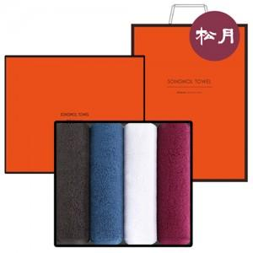

【상세/제작정보】

【인쇄/포장옵션】 | 실크, 자수 / 포장지포장

【공급단가】 | 수량 | 30~ | 100~ | 300~ | 500~ | 1,000~
*VAT별도 | 단가 | 22,380원 | 22,040원 | 21,520원 | 20,660원 | 19,800원

【상품 URL】 | https://www.synergygift.co.kr:443/src/goods_detail.php?gdno=26924

